heun_3x^2
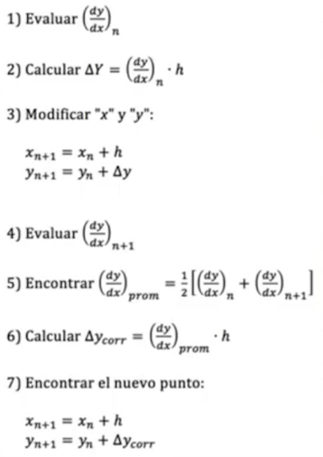
x0 |  | 0
x1 |  | 3
num_segmentos |  | 10 |  |  |  |  |  |  | Solucion Analitica

h |  | 0.3
 | Heun
xn | yn | y' = 3x^2 | delta y | xn+h | yn+delta | y' n+1 | prom | corr | f(x)=x^3

0 | 0 | 0 | 0 | 0.3 | 0 | 0.27 | 0.135 | 0.0405 | 0
0.3 | 0.0405 | 0.27 | 0.081 | 0.6 | 0.1215 | 1.08 | 0.675 | 0.2025 | 0.027
0.6 | 0.243 | 1.08 | 0.324 | 0.9 | 0.567 | 2.43 | 1.755 | 0.5265 | 0.216
0.9 | 0.7695 | 2.43 | 0.729 | 1.2 | 1.4985 | 4.32 | 3.375 | 1.0125 | 0.729
1.2 | 1.782 | 4.32 | 1.296 | 1.5 | 3.078 | 6.75 | 5.535 | 1.6605 | 1.728
1.5 | 3.4425 | 6.75 | 2.025 | 1.8 | 5.4675 | 9.72 | 8.235 | 2.4705 | 3.375
1.8 | 5.913 | 9.72 | 2.916 | 2.1 | 8.829 | 13.23 | 11.475 | 3.4425 | 5.832
2.1 | 9.3555 | 13.23 | 3.969 | 2.4 | 13.3245 | 17.28 | 15.255 | 4.5765 | 9.261
2.4 | 13.932 | 17.28 | 5.184 | 2.7 | 19.116 | 21.87 | 19.575 | 5.8725 | 13.824
2.7 | 19.8045 | 21.87 | 6.561 | 3 | 26.3655 | 27 | 24.435 | 7.3305 | 19.683
3 | 27.135 | 27 | 8.1 | 3.3 | 35.235 | 32.67 | 29.835 | 8.9505 | 27

 |  | https://www.youtube.com/watch?v=Ja9n0XLm3ww

